手順
net user administrator /active:yes

windowsのpowerShellで上記のコマンドを実行する。
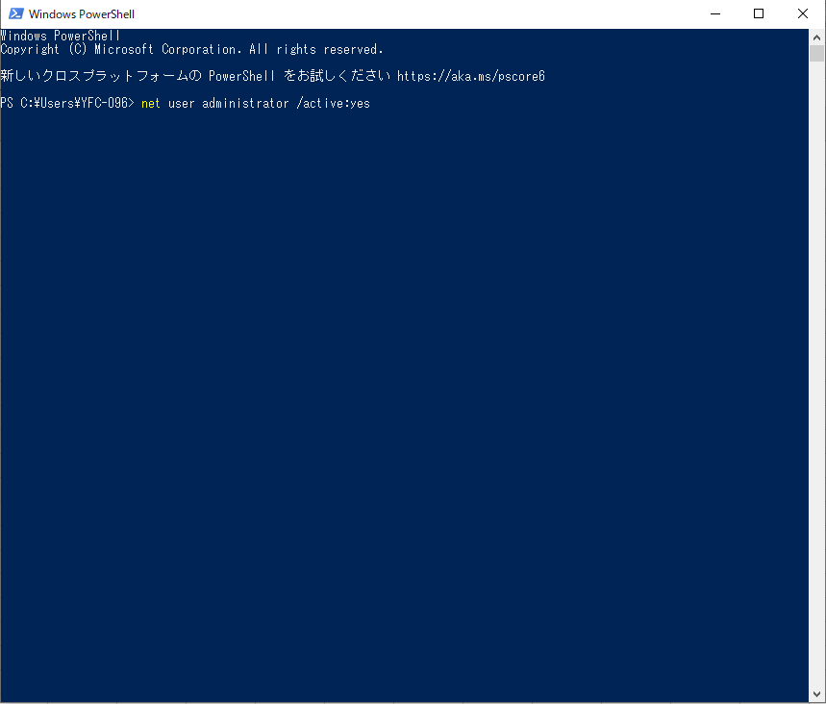

コントロールパネルでユーザーアカウントを選択する
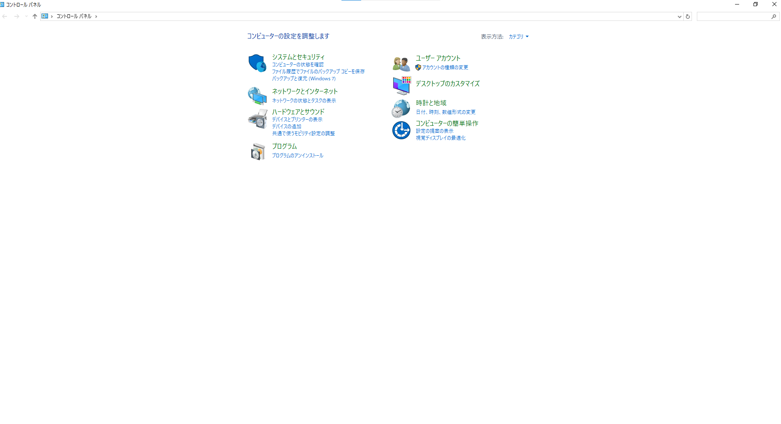

アカウントの種類変更を選択


administratorを選択する
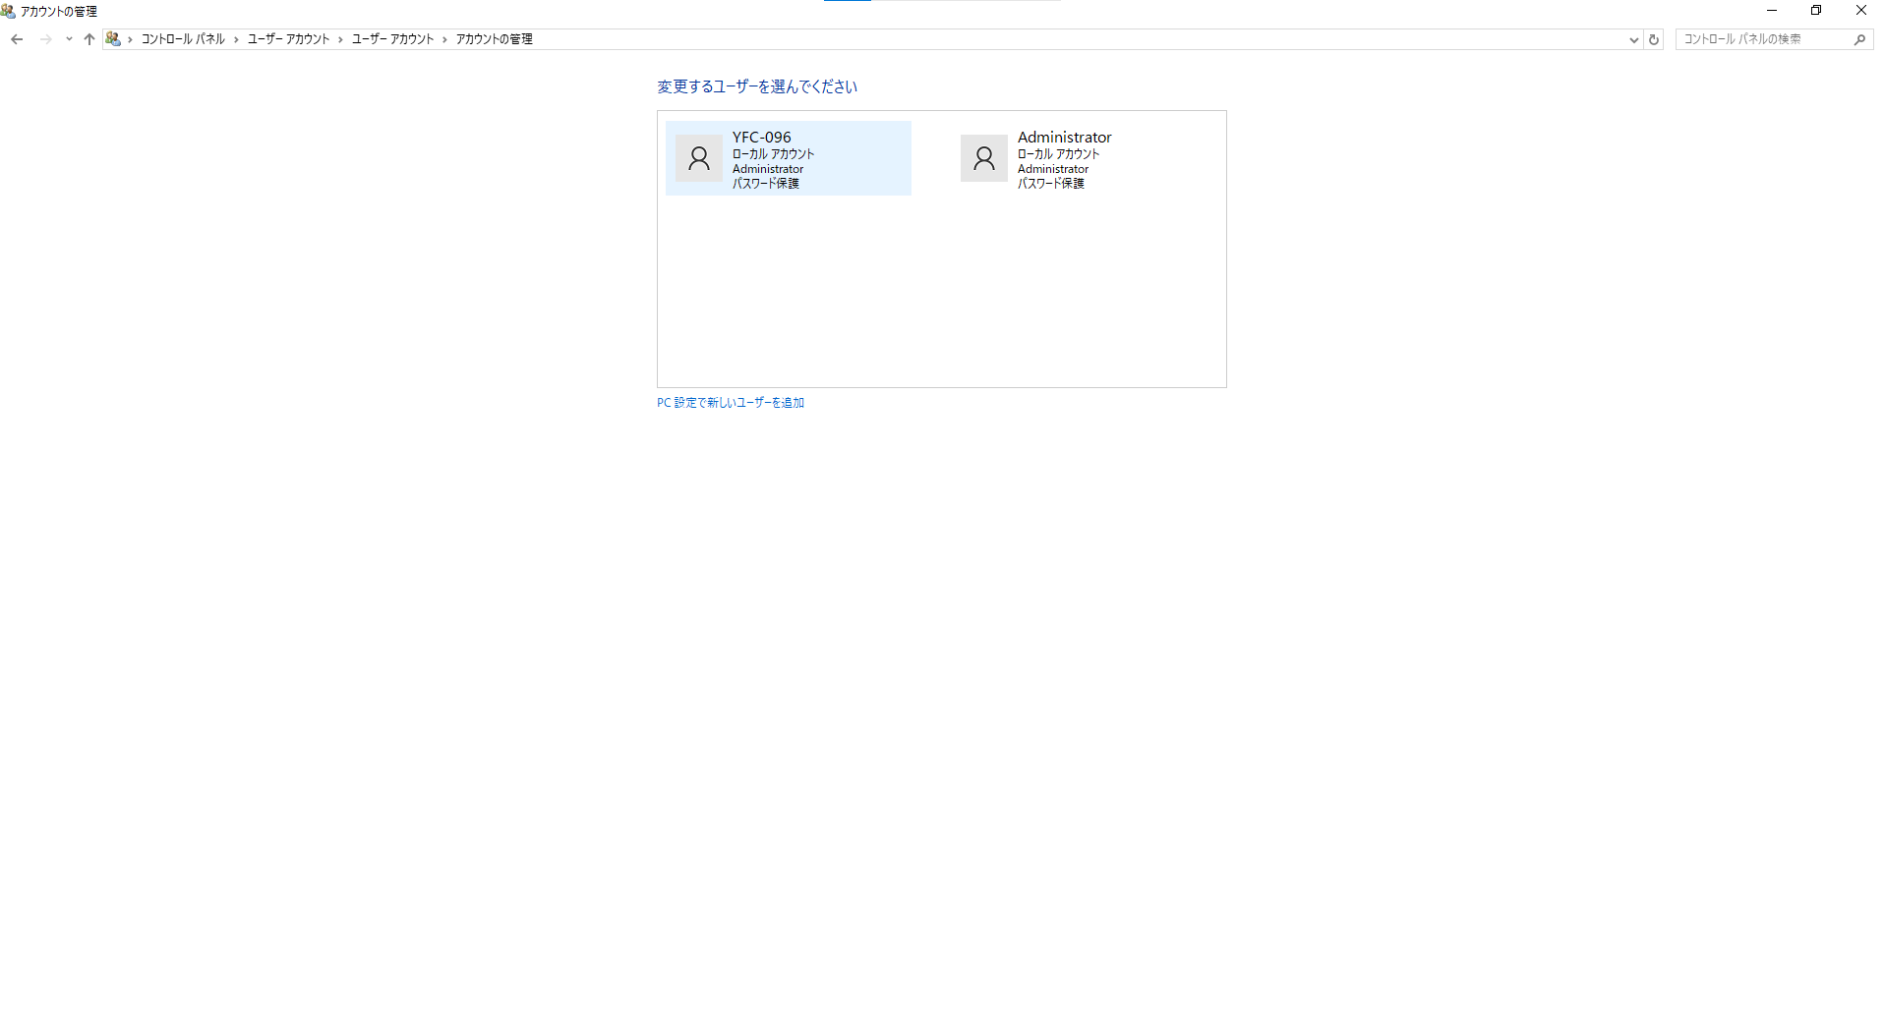

パスワードの変更を選択する。
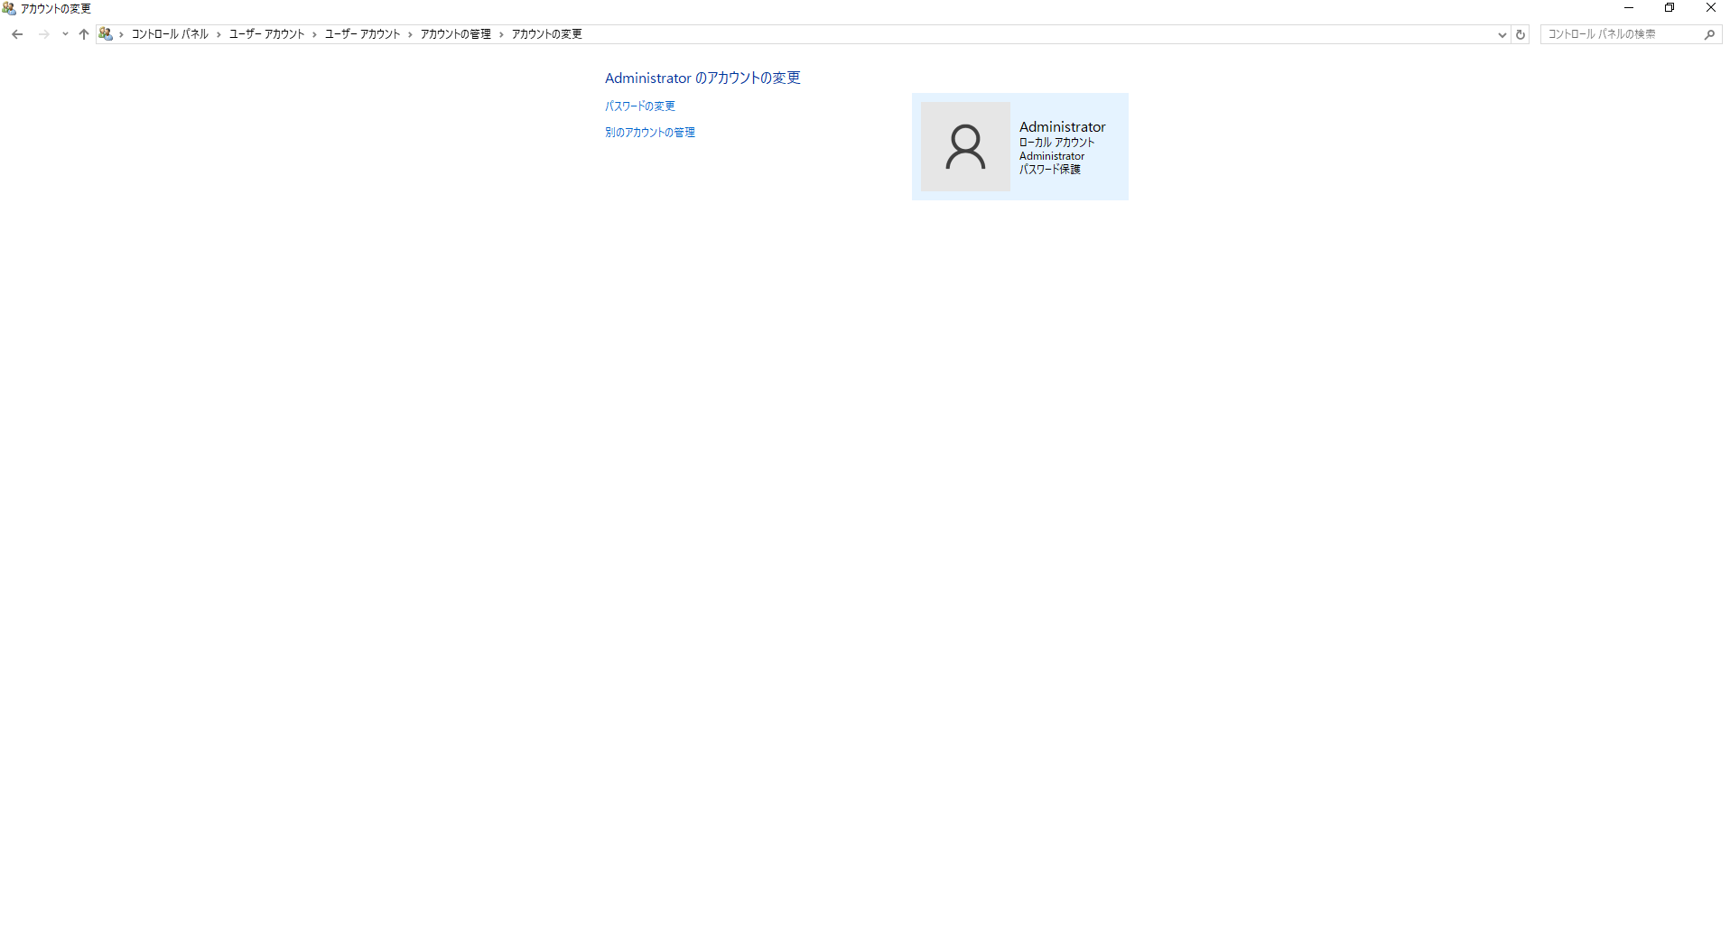

パスワードを入力して、パスワードの変更ボタンを押下
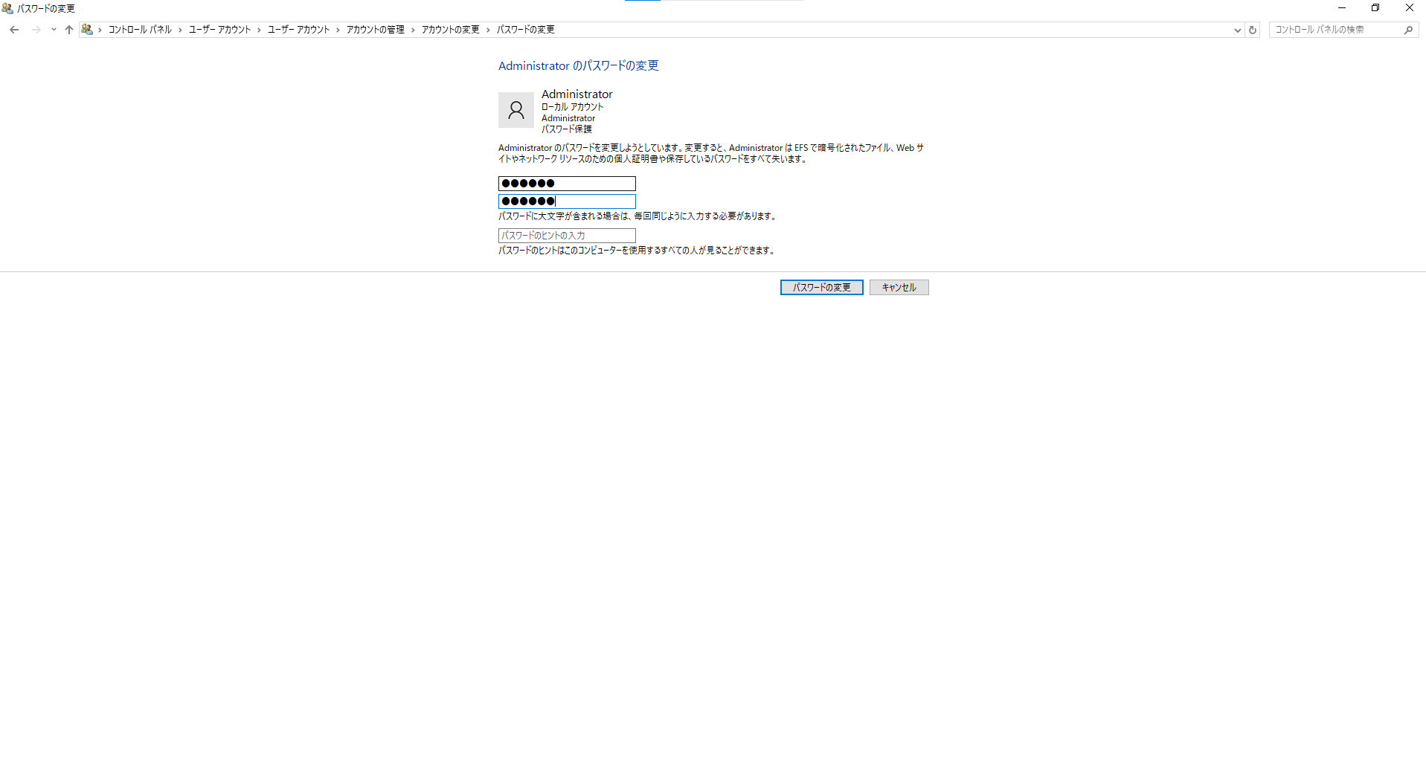

Administratorアカウントを切り替えする。
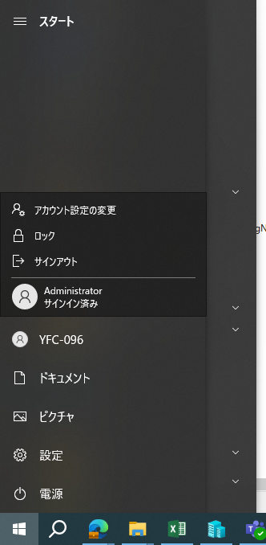

administratorアカウントをサインして、下記の共有フォルダを作成する。

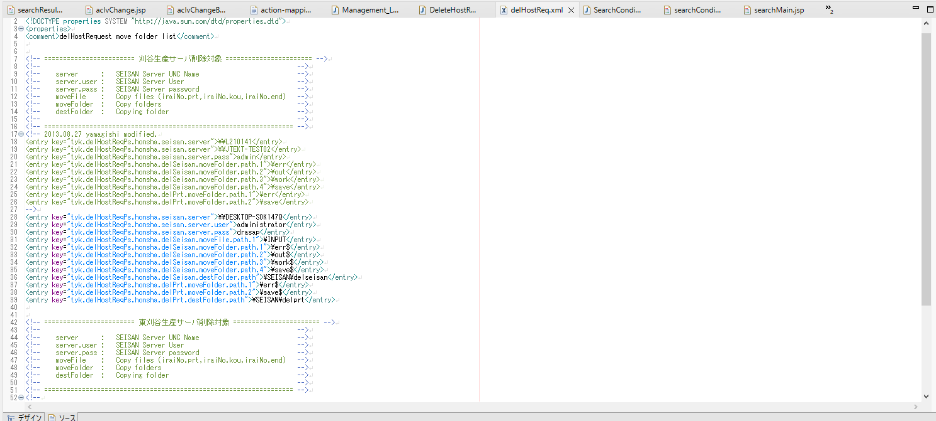
delHostReq.xmlで下記の設定を変更する。

デバイス名

administrator

上で設定したのパスワード

